상품제안서
[액센] 11cm로 더 시원해진 핸디 선풍기 F31 (C타입) 1P | 상품코드: F31280

 |  |  |  |  |  |  | 02-412-0044 | www.easy1.co.kr
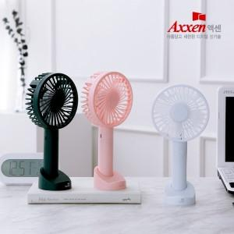

【상세/제작정보】 | <p>1박스 입수 수량 - 40개</p><p>1박스 택배비 : 4,000원&nbsp;</p>

【인쇄/포장옵션】 | 레이저, 풀칼라 / 포장지포장

【공급단가】 | 수량 | 100~ | 300~ | 500~ | 1,000~ | 3,000~
*VAT별도 | 단가 | 3,920원 | 3,860원 | 3,760원 | 3,690원 | 3,590원

【상품 URL】 | http://www.easy1.co.kr/src/goods_detail.php?gdno=31280

